Sheet1
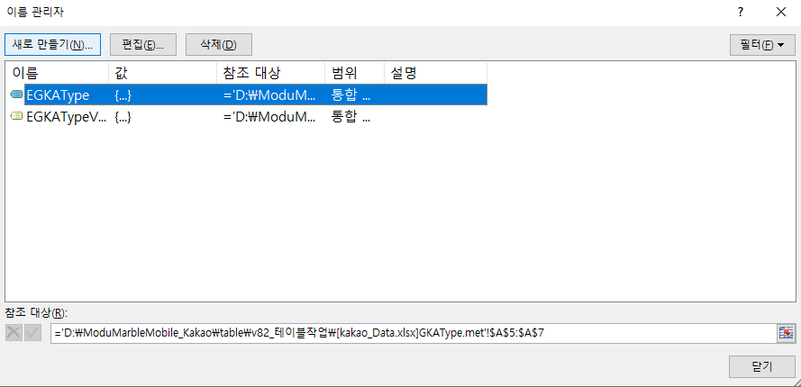
 | 데이터 연결 이슈
정의

 | 데이터 연결 이슈란, 특정 시트 등에서 데이터를 참조하는 형식의 함수 사용 시 빈번하게 발생하는 이슈이며
 | 거의 대부분의 기획 테이블에서 발생하는 문제

 | Step.1 보안 경고 출력 |  | Step.2 콘텐츠 사용 (업데이트 사용) 시

 | Step.3 잘못된 연결 확인

발생 이유

 | 1. 보안 경고

 | 1) 발생 이유
 | ㄴ 엑셀에서 기본적으로 외부 연결에 대한 값 자동 업데이트를 막기 위해 기본 세팅이 되어있음
 | ㄴ 외부 연결이란, VLOOKUP 등으로 연결된 시트, 테이블과의 참조를 뜻함

 | 2) 해제 방법
 | ㄴ 대체적으로 내부에서 세팅된 테이블은 악성 사이트와의 링크 등의 문제될 여지가 없기에 세팅을 풀어놔도 무방
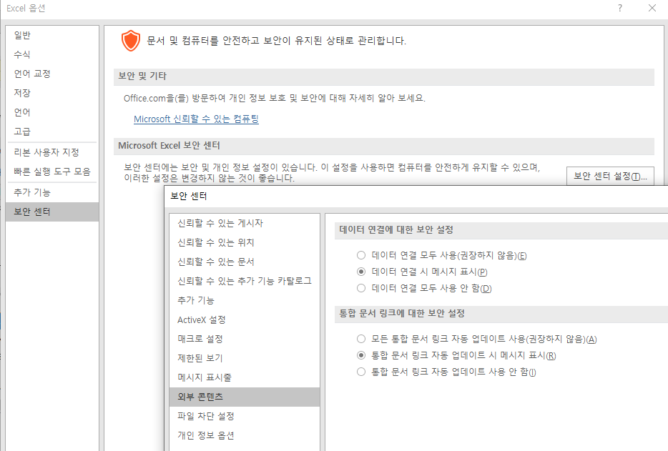

 | 2. 데이터 연결 파일의 원본 수정

발생 이유

 | 2. 업데이트할 수 없는 연결

 | 1) 발생 이유
 | ㄴ 발생하는 이유는 딱 하나! 로컬에서 작업한 데이터를 공용 데이터로 붙여넣기 할 때 발생
 | (ex. 테이블 동시 작업에 대한 예방을 위해 내 로컬에서 작업 후 원본 파일에 시트를 복사할 때 or 내 로컬에서 복사본 등으로 작업한 파일을 덮을 때)

 | 2) 문제되는 이유
 | ㄴ 발생 빈도의 문제 : 많은 작업자들과 데이터를 함께 사용하는 기획 업무상 너무나도 빈번하게 발생하는 문제
 | ㄴ 우리 인식의 문제 : 내가 넣어둔 서식을 당연히 잘 보고 있을테니 DEFINE 시트만 잘 수정하면 되겠지 하며 실데이터 값을 체크하지 않는 문제
 | ㄴ 대처 방식의 문제 : 우리가 진행 중인 프로젝트의 엑셀 50% 이상에서 발생하고 있는 상태인데도 문제에 대한 명확한 인지를 못하거나 무시성 '업데이트 하지 않음' 버튼 클릭 중
 | ㄴ 작업자 인지 문제 : 컬럼을 붙여넣기한 사람은 내 로컬을 바라보기에 데이터 이슈가 발생하지 않음. 그러므로 절대 파악할 수 없는 문제

해결해보기

 | 1) 문제 발생시켜 보기

 | step. 1 |  | step. 2
 | >> 같은 엑셀 파일에 존재하는 특정 시트를 참조하고 있는 셀 존재 |  | >> 해당 셀에 다른 엑셀 파일(복사본)에서 작업한 서식을 덮어쓰기 진행
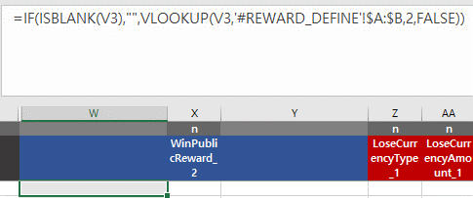
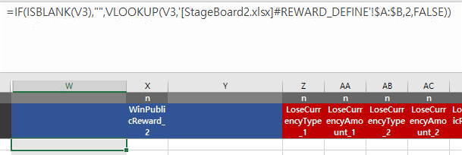

 | 2) 예방 방법
 | ㄴ 이 문제를 예방하기 위한 근본적 방법은, 서식 지정 시 다른 엑셀에서 작업한 컬럼을 실 데이터에 붙여넣기 하면 안됩니다.
 | ex. 원본은 유지하고 내 로컬로 복사본을 가져와 작업한 뒤 시트 전체를 복사하여 원복에 덮어씌우는 경우가 가장 빈번

 | ㄴ 하지만, 위 형태로 업무를 진행할 수 밖에 없는 경우도 분명히 존재하기에 아래 내용을 작업자는 필수로 인지해야 합니다.
 | A) 본 문서에서 언급한 문제 상황에 대한 명확한 인지
 | B) 함수 관련 작업을 진행 후 통합문서 검색에 [ 대괄호 검색 습관화
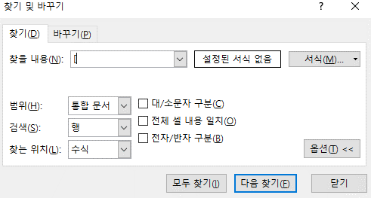

 | ※ 대괄호를 검색하는 이유는, 문제 상황인 '특정 파일에서 값을 참조'할 때 파일명이 항상 대괄호로 묶이기 때문
 | ※ 대괄호 검색해서 나온 값 중 파일명 + 시트명으로 구성된 값은 함수 수정 필수

 | 3) 문제 해결하기

 | 해결법.1 연결 끊기
 | ㄴ 문제가 되고 있는 연결 (다른 파일의 값을 참조 중)을 찾아 연결 끊기 진행

 | a) 문서 실행 & 연결 편집 진입

 | b) 문제되는 연결을 클릭 후 연견 끊기 진행
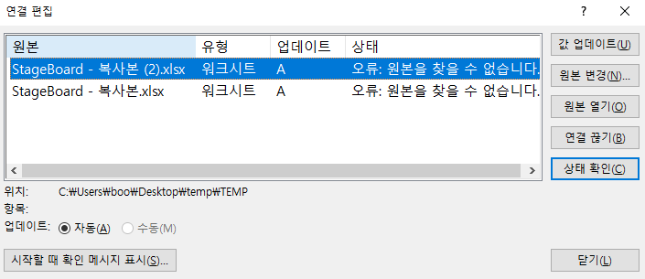

 | c) 안내 팝업 확인

 | d) 연결 확인
 | ㄴ 서식이 제거되고 마지막 참조된 값이 텍스트로 기입됨
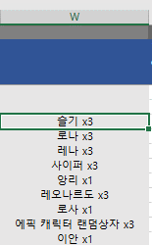

 |  | 원본의 경우 서식으로 값이 출력됨

 | 해결법.2 잘못된 연결 검색 후 파일명 제거
 | ㄴ 해결법 1 사용 시 이후 값에 대한 참조를 할 수 없기 때문에 추천하지 않음
 | ㄴ 위에서 언급한 대괄호 검색을 통해 파일명을 참조하는 값만 찾아 빠르게 수정

 | 해결법.3 원본을 찾을 수 없습니다 에러

 | ㄴ 위와 같이, 원본을 찾을 수 없는 경우에는 연결 끊기가 동작하지 않는 경우가 있음
 | ㄴ 수식 → 이름 관리자에서 참조 대상 중인 컬럼이 모두 '이름'으로 묶여서 관리되고 있으며,
 | 해당 이름들 중 참조 대상이 드라이브 명 (\C,\D) 으로 시작하는 대상들을 찾아 제거

